Накладная-№3
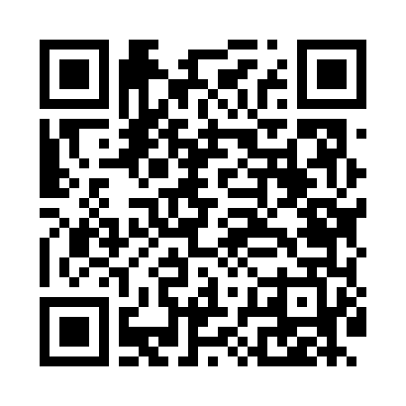
Номер товарно-транспортной накладной: |  |  | Торговый представитель: Kamol aka
Поставщик: Toshkent falcon fly 2 |  |  | Телефон торгового представителя: +998979626299
Дата отгрузки: 21.11.2025 |  |  | Контрагент: Dona zakass
Дата консигнации: |  |  | Адрес:
Доставщик: |  |  | Телефон:
Телефон доставщика:
Время заказа: 21.11.2025 09:43:12
№ | Штрих-код | Название товаров (работ,услуг) | Количество | Количество в кейсе | Цена | Сумма
 |  |  | 481 |  |  | 9867000
1 | 6915646559390 | Пластмасса ликоб 5.6" A363 14.2x14.2x5.4cm DB -59-39 | 110 | 110 шт. | 15,000 | 1,650,000
2 | 6900420141205 | Керамическая салатница DB-141-20 | 14 | 14 шт. | 30,000 | 420,000
3 | 6920250567976 | Пластиковый салатница 30609 DB-67-97 | 15 | 15 шт. | 39,000 | 585,000
4 | 6915649156084 | Пластиковый салатница DB-59-79 | 300 | 2 коробка, 60 шт. | 19,000 | 5,700,000
5 | 1164120121041107 | Стакан стеклянный E-11-07 | 42 | 5 коробка, 2 шт. | 36,000 | 1,512,000
Итого: 9867000

